상품제안서
카카오 미니미 초소형 TWS 블루투스 이어폰 | 상품코드: S41256

 |  |  |  |  |  |  | 02-713-8555 | www.synergygift.co.kr
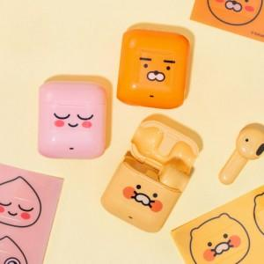 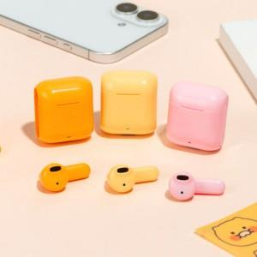 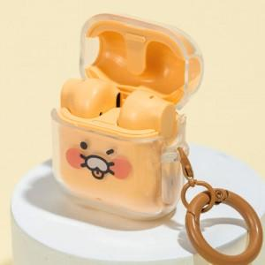

【상세/제작정보】

【인쇄/포장옵션】 | 스티커 / 포장지포장

【공급단가】 | 수량 | 20~ | 100~ | 300~ | 500~ | 1,000~
*VAT별도 | 라이언 | 16,230원 | 15,330원 | 15,200원 | 14,440원 | 14,050원
 | 어피치 | 16,230원 | 15,330원 | 15,200원 | 14,440원 | 14,050원
 | 춘식이 | 16,230원 | 15,330원 | 15,200원 | 14,440원 | 14,050원

【상품 URL】 | https://www.synergygift.co.kr:443/src/goods_detail.php?gdno=41256

